Instructies
Budget Planner

Extra Maanden toevoegen

1 | Rechtermuisklik op een bestaand tabblad
2 | Selecteer 'Verplaatsen of kopieren'
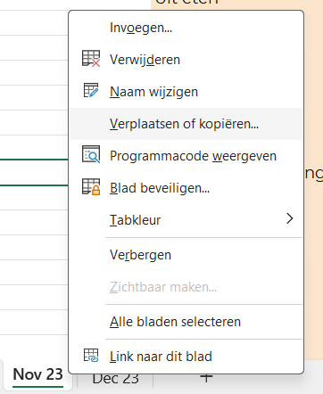

3 | Selecteer een bestaande tap en vink "Kopie maken" aan gevolgd door "OK"
